Лист1
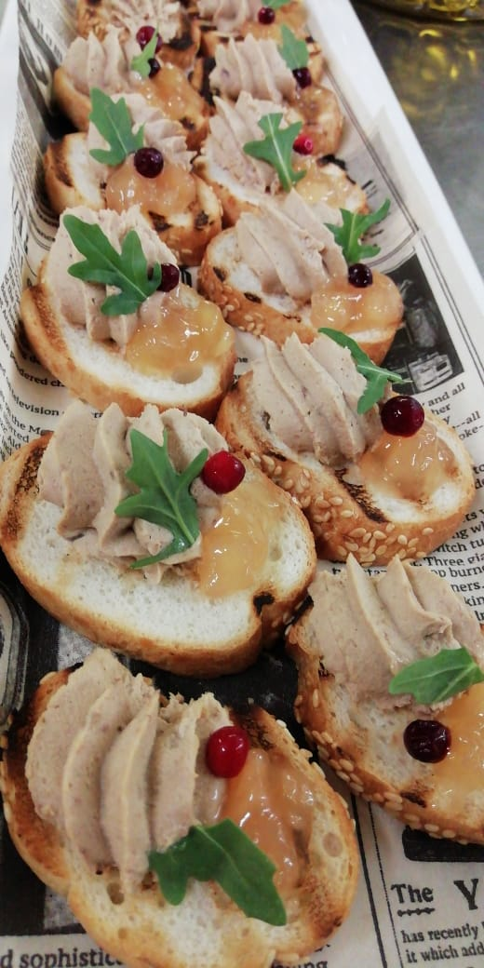
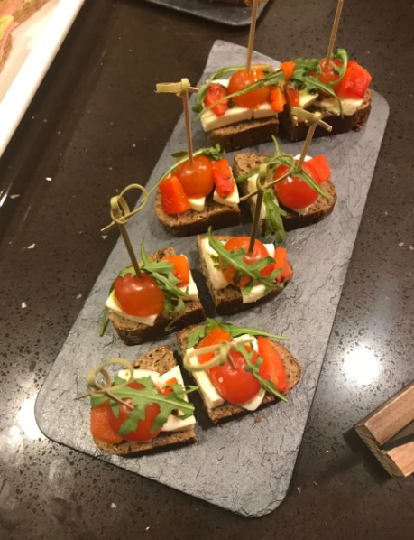
 | 2022 |  | Составьте свой кофейный перерыв по вашему выбору!

№ п/п | название блюда |  | грамм | стоимость | количество | итого
 | Item |  | Grams per person | price | how quantity | total price

 |  | Кофе брейк |  |  |  |  | американский сандвич
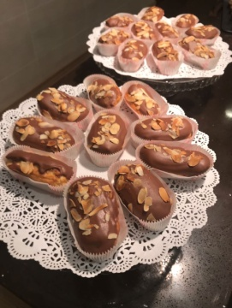
1 | круассан классический | croissant classic | 40 | 60р. |  | 0р.
2 | круассан с шоколадом | croissant with chocolate | 50 | 85р. |  | 0р.
3 | круассан с миндалем | croissant with almond | 50 | 85р. |  | 0р.
4 | слоеная булочка с творожной начинкой | Puff-pastry with curd | 40 | 60р. |  | 0р.
5 | слоеная булочка с яблочной начинкой | Puff-pastry with apple | 40 | 60р. |  | 0р.
6 | слоеная булочка с ягодной начинкой | Puff-pastry with berry | 40 | 60р. |  | 0р.
7 | Фингерс /слоеная булочка/ с шоколадом | Fingers pastry with chockolate | 40 | 85р. |  | 0р.
8 | Фингрес /слоеная булочка/ с ванильным кремом | Fingers pastry with vanila crem | 40 | 85р. |  | 0р.
9 | улитка с курагой | puff-pastry with dry apricot | 50 | 70р. |  | 0р.
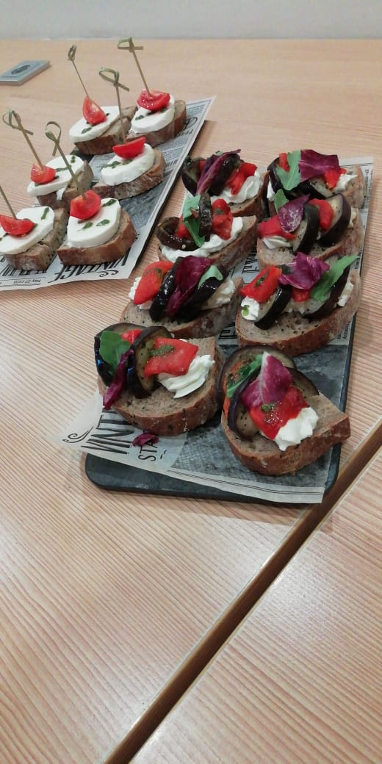
10 | миниэклеры с шоколадом и миндалем | Mini éclair choko& almond | 30 | 85р. |  | 0р.
11 | крем с орехами Милано amouse boushe | Cream with nut Milano | 50 | 180р. |  | 0р.
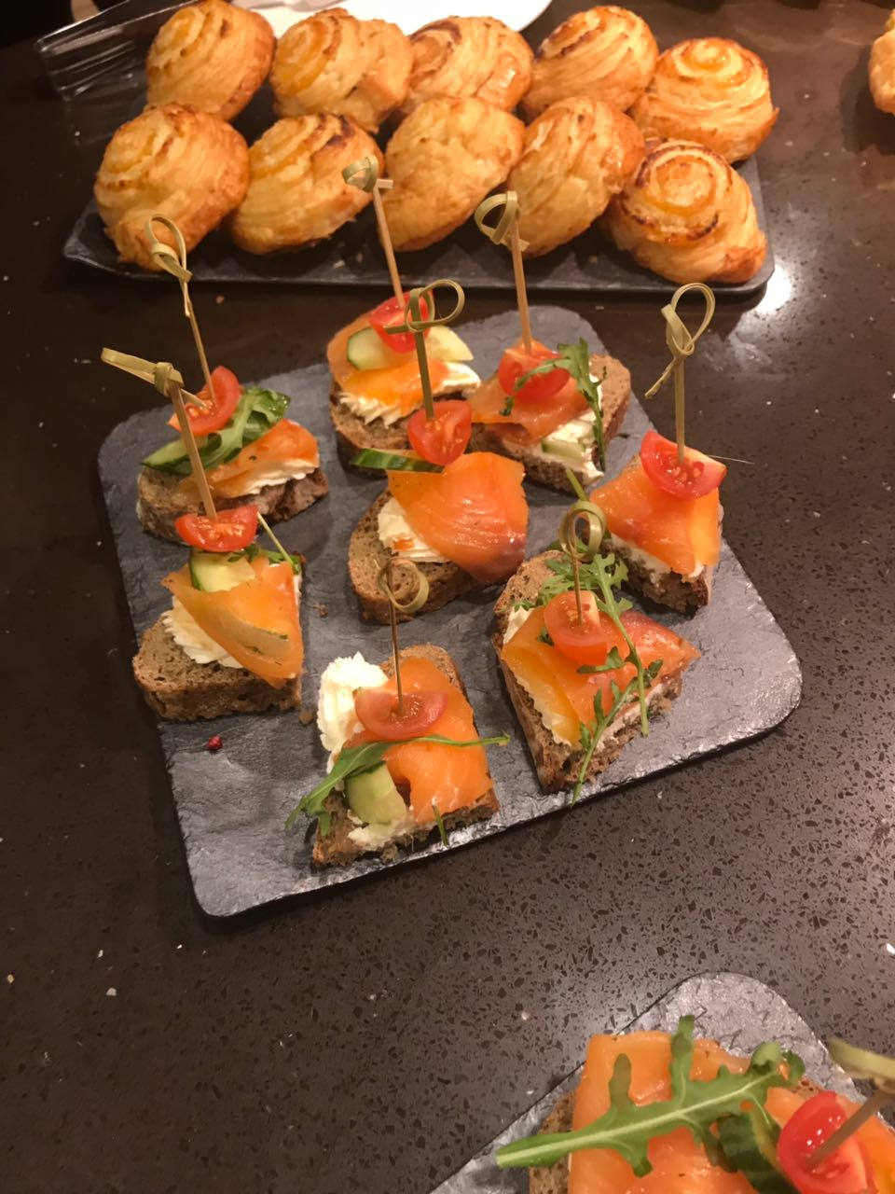
12 | крем Тирамису amouse boushe | Cream Tiramisu | 50 | 190р. |  | 0р.
13 | маффин с изюмом | muffin with raisins | 50 | 60р. |  | 0р.
14 | маффин шоколадный | chocolate muffin | 50 | 60р. |  | 0р.
15 | ассорти песочного печенья (шоколадное,классичесое) | cookies | 50 | 85р. |  | 0р.
16 | Ассорти мини пирожных 2 шт | mini cakes | 40 | 145р. |  | 0р.
17 | тарталетка с крабовым салатом | profitroll with crab salad | 20 | 60р. |  | 0р.
18 | крудете из свежих овощей | sliced fresh vegetables | 60 | 170р. |  | 0р.
19 | тарталетка с салатом из тунца | profitroll with tuna salad | 20 | 60р. |  | 0р.
20 | евросандвич с лососем (1 шт ) | eur.sandwich with salted salmon | 45 | 145 |  | 0р.
21 | евросандвич с курицей (1 шт) | eur .sandwich with chicken | 45 | 120 |  | 0р.
22 | евросандвич капрезе (1 шт) | eur .sandwich with mozzarela& tomatoes | 45 | 120 |  | 0р.
23 | евросандвич с овощами (1 шт) | eur. sandwich with backed vegetables | 45 | 110 |  | 0р.
24 | смеррриброд с пате из куриной печени и яблочным конфи | sandwich chicken pate apple marmalade | 25 | 75 |  | 0р.
25 | смерриброд с пате из куриной печени и перепелиным яйцом | sandwich chicken pate quail egg | 30 | 75 |  | 0р.
26 | американский сандвич с ветчиной и сыром(1 шт) | american sandwich ham&cheese | 35 | 110 |  | 0р.
27 | американский сандвич с бужениной ( 1шт) | american sandwich home made pork | 35 | 120 |  | 0р.
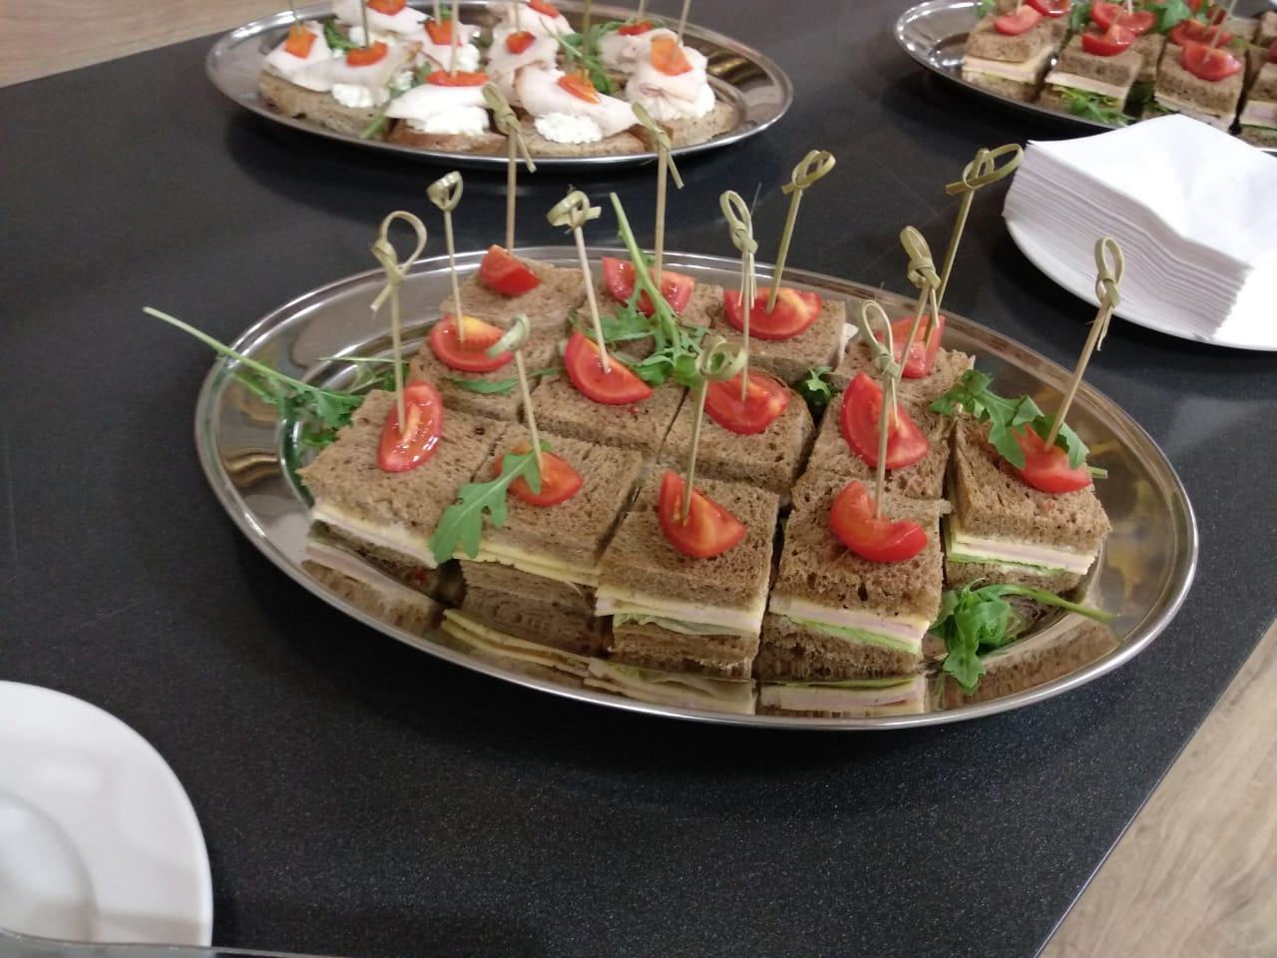
28 | пирожок с лимоном | pie with lemon | 70 | 110 |  | 0р.
29 | пирожок с капустой | pie with cabbage | 70 | 100р. |  | 0р.
30 | пирожок с мясом | pie with meat | 70 | 110р. |  | 0р.
31 | слоеный яблочный пирог(штрудель) | apple strudel | 90 | 145 |  | 0р.
32 |  |  |  |  |  | 0р.
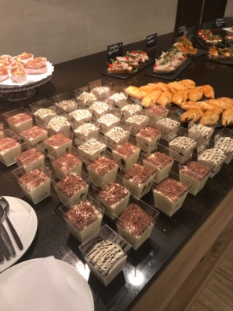
33 |  |  |  |  |  | 0р.
34 |  | фуршетные позиции |  |  |  | 0р.
35 |  |  |  |  |  | 0р.
36 | салат с куриной грудкой и кукурузой в тарталетке | chicken salad with corn | 25 | 110р. |  | 0р.
37 | мясной салат в тарталетке | meat salad | 25 | 110р. |  | 0р.
38 | пате из тунца и перепелиного яйца в тарталетке | tuna pate with quail egg | 25 | 100р. |  | 0р.
39 | канапе с лососем с/с и свежим огурцом | canape with salted salmon | 20 | 155р. |  | 0р.
40 | канапе с балыком | canape with smoked pork | 20 | 145р. |  | 0р.
41 | канапе с сыром и виноградом | canape with cheese and grapes | 15 | 110р. |  | 0р.
42 | канапе с красной икрой | canape with red caviar | 15 | 180 |  | 0р.
43 | лодочка с гуакамоле и тигровой креветкой | tartlet with guacamole and tiger prawn | 25 | 300 |  | 0р.
44 | лодочка с лососем с/с и творожным сыром | tartlets with salted salmon and creamy cheese | 35 | 180 |  | 0р.
45 | жульен с курицей | julienne chicken | 40 | 210р. |  | 0р.
46 | жульен из грибов | julienne mushrooms | 40 | 210р. |  | 0р.
47 | шашлычок из курицы | skewer of chicken | 50 | 190р. |  | 0р.
48 | корейка свиная гриль | grilled ribs of pork | 120 | 210р. |  | 0р.
49 | сырные шарики с моцареллой и травами | mozarella balls | 50 | 190р. |  | 0р.
50 | шашлычок из лосося | medallion of salmon | 50 | 300 |  | 0р.
51 | фрукты в ассортименте (не нарезаются) | fruit |  |  |  | 0р.
52 | бананы |  | 150 | 100 |  | 0р.
53 | яблоки |  | 150 | 100 |  | 0р.
54 | виноград |  | 150 | 100 |  | 0р.
55 | смузи | Smoothie |  |  |  | 0р.
56 | с бананом | banana | 50 | 110р. |  | 0р.
57 | крем карамель | caramel | 50 | 130р. |  | 0р.
58 | с клубникой | strawberry | 50 | 110р. |  | 0р.
59 |  | напитки
60 | бокал шампанского | glass of sparkling wine | 150 | 350 |  | 0р.
61 | бокал белого или красного вина | glass of white or red house wine | 150 | 350 |  | 0р.
62 | морс клюквенный | cranberry juice | 0,2 l | 120 |  | 0р.
63 | чайное ассорти | tea selection | 150/5/5(чай/сахар/лимон) | 120р. |  | 0р.
64 | кофе заварной | coffee | 150/5 (кофе/сахар) | 120р. |  | 0р.
65 | кофе зерновой (свежемолотый) | coffee | 150/5 (кофе/сахар) | 200р. |  | 0р.
66 | декафенированный кофе | decaffeinated coffee | 150/5 (кофе/сахар) | 120р. |  | 0р.
67 | питьевая вода | drink water | 0,5 л | 110р. |  | 0р.
68 | Сок (апельсиновый/яблочный) | Juice (orange/apple) | 200 | 120р. |  | 0р.

 |  |  |  |  | total | 0р.

 |  |  |  |  | Total+10 % ser.chr | 0.0р.

